任务单表头字段
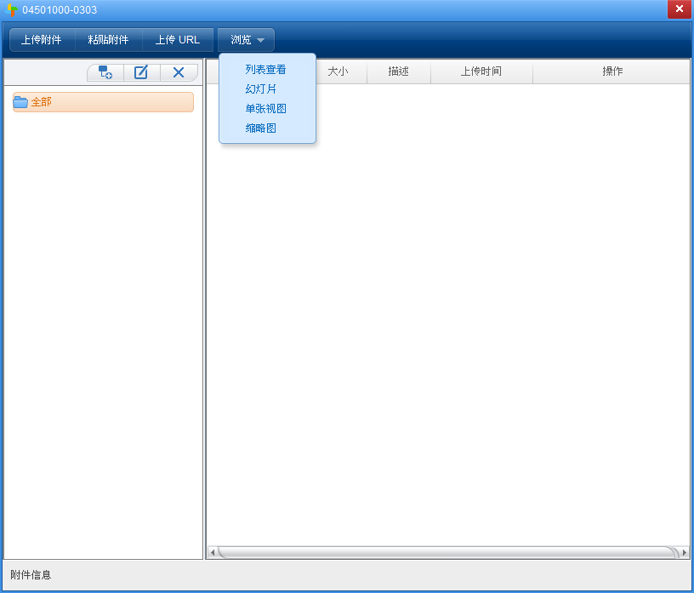
任务单表头（参照委托单表头）
按钮功能 | 委托单需要有附件管理按钮功能，附件管理按钮要具备文件上传、查看、下载和创建文件夹等，NC系统标准模式。 |  |  |  |  |  |  |  |  |  | 附件管理如图：
字段名称 | 输入类型 | 新数据库所属来源 | 字段来源（lims系统数据库表的字段） | 数据传回目的路径表字段 | 值类型 | 是否新建PK表 | 限制条件 | 是否必输（默认） | 控制逻辑（筛选条件） | 默认值
任务单编号 | 文本或按客户规则自动编号 | 全部见委托单表头，从委托单参照过来后不可修改。 |  |  |  |  |  |  | 同委托单编号
委托单类型

委托单编码前缀
委托单编号
委托单名称
委托单位
部门
付费单位

联系人
创建人
Email
联系电话
产品大类

二级分类

三级分类

报告格式
报告语言
测试目的
进度要求
检后样品处理

产品属性
客户名称
客户类型
测试需求
检测性质
生产产线
生产批量
生产日期
生产批号
产品鉴定类型
认证类型
项目号
委托单单据状态
任务单表头预留30个自定义字段

